需求列表
需求ID | 依赖于 | 概述 | 详细描述 | 实现版本 | 沟通记录
FR1 |  | 下载 | 用户能通过网站下载
FR2 | FR1 | 自动更新 | app能自动检测是否有新版本，用户能选择是否升级

 |  | 用户注册 | 用户能通过电话号码，QQ，微信，新浪微博作为用户名进行注册
 |  | 重新设置密码 | 如果用户忘记密码，能通过短信方式重新设置密码
 |  | 用户登录 | 注册用户能通过电话号码+密码，QQ，微信，新浪微博登陆
 |  | 设置/修改用户信息 | 用户登录后能设置/修改用户信息 用户信息包括：头像，昵称，性别，出生年月（自动转换星座），个性标签，语音标签。 游戏名片：游戏名称，服务器，人物名称，等级
 |  | 首页功能1_自动推荐列表 | 首页能自动列出用户发布的信息列表， 根据不同的屏幕大小，满屏显示的数量不一，以占满屏幕为准，用户上划或下划，能自动更新列表 |  | //CX 2018-07-17 按照目前的“主页”设置，这条不适用了， 目前的主页，只显示一个推荐用户
 |  | 首页功能2_搜索功能 | 点击首页“放大镜”，页面跳入“搜索”页面
 |  | 首页功能3_在线直播推荐 | 点击首页“三角”，显示推荐直播及已添加关注用户的在线直播 |  | //CX 2018-07-17 现在的页面没有“三角”了
 |  | 首页功能4_用户动态分享 | 点击用户动态条“箭头”，跳出分享页面，分享页面除了微信，QQ分享，还有举报（详见UI图） |  | //CX 2018-07-17 现在的页面没有“箭头”了
 |  | 首页功能5_喇叭 | 点击用户动态条“喇叭”，播放5-10秒自录语音 |  | //CX 2018-07-17 现在的页面没有“喇叭”了
 |  | 首页功能6_进入用户个人主页 | 点击用户动态条“用户头像”，进入用户的个人主页 |  | //CX 2018-07-17 现在的页面没有“喇叭”了
 |  | 首页功能7_显示用户个人账号等级 |  |  | //CX 2018-07-17 现在的页面没有“喇叭”了
 |  | 首页功能8_显示是否是VIP |  |  | //CX 2018-07-17 现在的页面没有“喇叭”了
 |  | 首页功能9_显示用户和当前用户的导航距离 |  |  | //CX 2018-07-17 现在的页面没有“喇叭”了
 |  | 首页功能10_进入对话模式 | 点击用户动态条“匹配”，进入对话模式 |  | //CX 2018-07-17 现在的页面没有“喇叭”了
 |  | 首页功能11_底部首页按键功能 |  |  | //CX 2018-07-17 现在的页面没有“喇叭”了
 |  | 首页功能12_底部+功能 | 点击+后，显示“发布信息”菜单（若用户未登陆即转入注册界面） |  | //CX 2018-07-17 现在的页面没有“喇叭”了
 |  | 首页功能13_底部"消息”功能 | 点击“消息”后，显示当前用户的私信/评论/系统消息 |  | //CX 2018-07-17 现在的页面没有“喇叭”了
 |  | 首页功能14_进入当前用户主页 | 点击用“我的”按键后，跳入当前用户主页 |  | //CX 2018-07-17 现在的页面没有“喇叭”了
QR1 |  | 满足同时10用户在线
 |  | 满足同时1000用户在线
 |  | 满足同时100000用户在线
 |  | 用户打开APP显示主页 | 主页显示一个推荐用户 上下滑动能换一个推荐用户 |  | 显示那些用户？显示有发布需求的用户
 |  | 用户名片上显示： 1.LV等级 2.VIP 3.性别、年龄 4.星座 5.标签 6.和当前用户距离 7.星级 8.匹配用户数 9.自我评价 10.玩的游戏/平台/等级 11.“上分，青铜2”星信息什么意思) 12."奖励200佩币”是什么意思？内部的积分系统 13.“预约12：00”是什么意思 14.匹配？接受邀请，即转入对话页面 15.分享 | 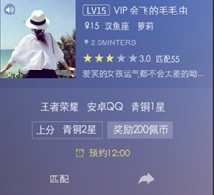 13:预约到12;00自动录屏？预约是指约定一起游戏的时间 15.点击“分享”，跳出“分享"界面，能通过 微信好友/朋友圈/QQ好友/QQ空间/微博/站内好友/复制连接/举报/更多…."分享
 |  | 用户点击底部“消息”按钮，显示当前用户消息 | 在消息页面， 1.用户能通过顶部按钮筛选 2.顶部按钮，每个大类，若有未读消息，右上角显示粉色小点 3.中部按时间先后显示消息，时间越后越考前，未读短信显示小粉点
 |  | 用户点击底部“视频”按钮，跳出“视频”界面 | 视频界面显示规则什么?点赞数优先 显示推荐(随机）的视频？ 显示当前用户自己的视频？不是
 |  | 点什么进入“直播”界面阿？ | “直播”功能是什么?直播功能可以参考目前主流直播平台
 |  | 点什么进入“发布_1”界面阿？ （点+号吗？，只有在用户主页点有效吗？） | +号后期会替换成LOGO,在任何页面都有效

UI 原型示例
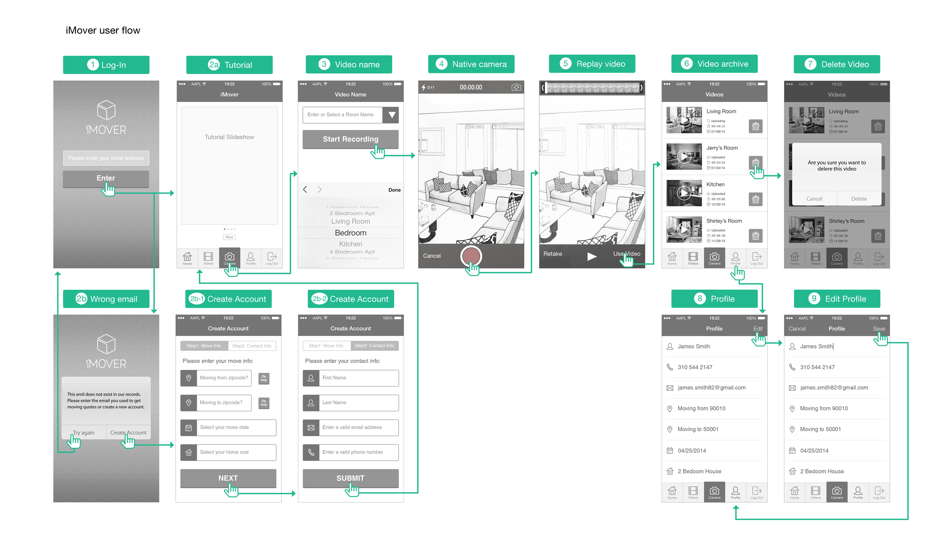

UI
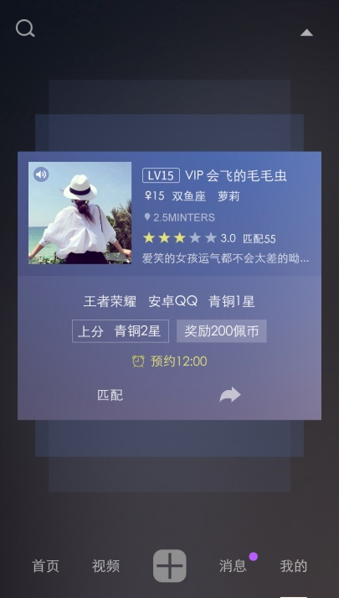
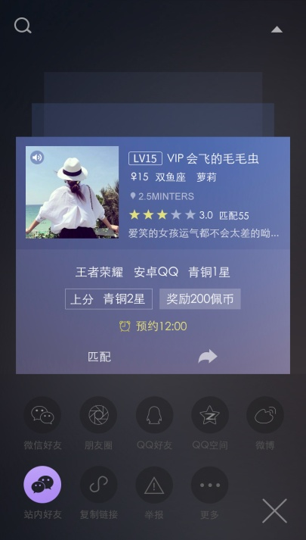
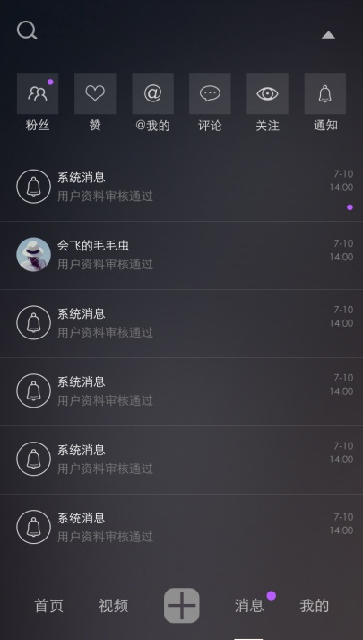
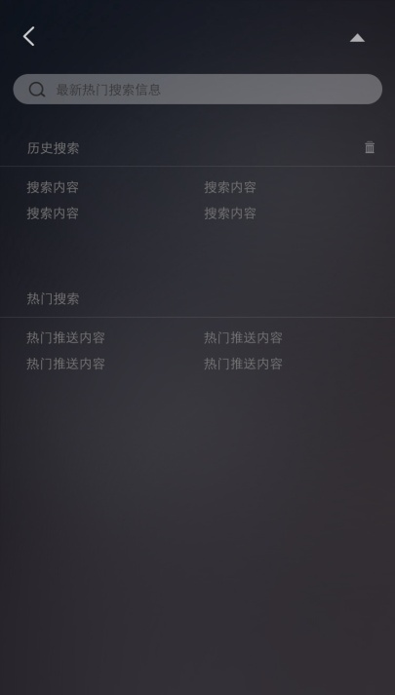
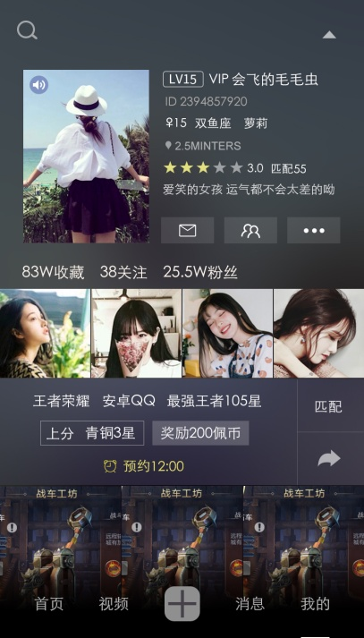
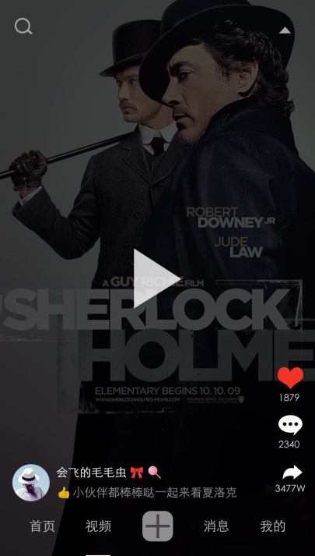
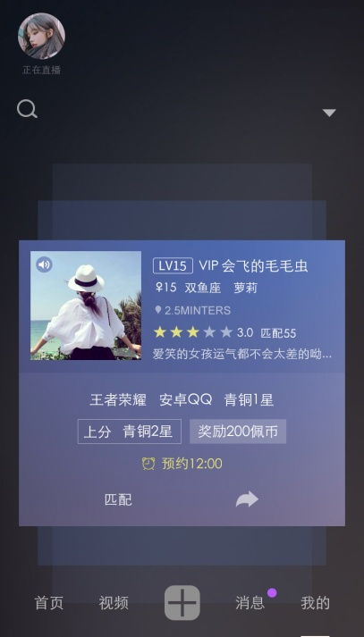

主页 |  | 分享发布信息 | 消息 | 搜索 | 用户主页 | 视频 | 直播
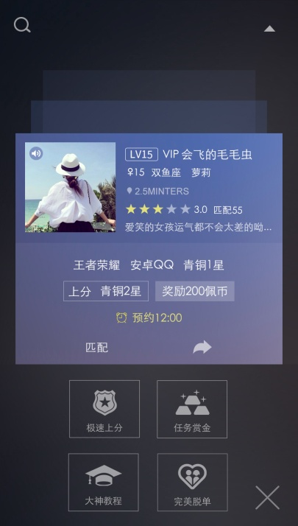
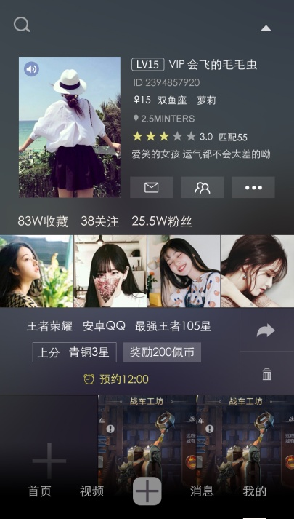

发布-1 | 个人主页

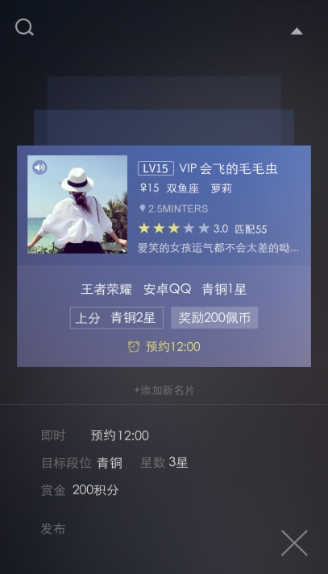

发布-2

